Адаптивность
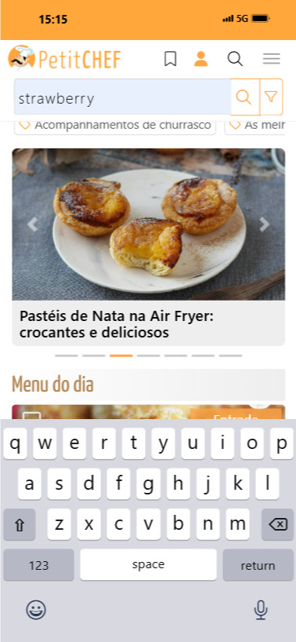
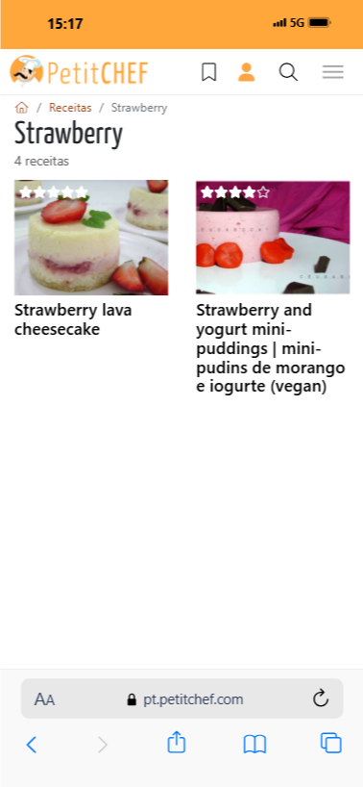

Тест-кейс
 | Сайт
 |  | pt.petitchef.com
 | Adaptive | адаптированность
 | Программное обеспечение
 |  | DevTools
 |  | Мобильный симулятор (расширение Chrome)

 | Device | Экран | формат | разрешение | Dimentions
 |  | 360х780 | Galaxy S22

 | Проверка элементов интерфейса
 |  | Отображение текста: шрифт читаем, не обрезан, не перекрывает другие элементы.
 |  | Изображения: корректно масштабируются, не искажаются, занимают нужное пространство.
 |  | Навигационные элементы: меню, кнопки, ссылки видны и кликабельны.
 |  | Формы и поля ввода: корректно отображаются, работают, легко вводятся данные.
 |  | Медиа-элементы (видео, галереи): корректно воспроизводятся, адаптируются под размер экрана.

 |  |  |  |  | Тестирование поиска
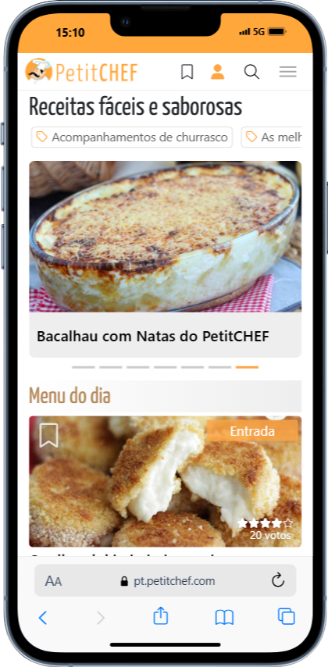
 |  |  |  |  |  | Поисковый запрос | Результат | Погрешность | большой интервал между найденными объектами

